Hárok1
 | Príloha č. 2c SP - Technická špecifikácia a cenová kalkulácia/Návrh na plnenie kritéria pre časť predmetu zákazky č. 3 |  |  | Príloha č. 1 Zmluvy -Technická špecifikácia a cenová kalkulácia/Návrh na plnenie kritéria

 |  | Technická špecifikácia a cenová kalkulácia/Návrh na plnenie kritéria

 | Predmet/názov zákazky: | IT infraštruktúra a IKT pre potreby RCIS
 | Časť predmetu zákazky č. 3: | Infraštruktúra dátového centra
 | Identifikačné údaje uchádzača (obchodné meno, adresa, IČO): | Vyplní uchádzač
 | Kontaktná osoba, Telefón, E-mail | Vyplní uchádzač
 | Uchádzač vyhlasuje, že JE/NIE JE platiteľom DPH. (Uchádzač vyznačí/vyberie relevantnú možnosť)
 | Uchádzač vyplní bunky označené žltou farbou.

 |  |  |  |  | Doplní uchádzač
 | Infraštruktúra dátové centra |  |  |  | Označenie (výrobná značka, typ, model) ponúkaného tovaru:
P.č. | Požadované technické parametre a vybavenie | Merná jednotka parametra | Požiadavka |  | Uchádzačom ponúknuté parametre (uchádzač uvedie ku každej položke/parametru hodnotu/funkcionalitu ponúkaného produktu, t.j. opis vlastností produktu tak, aby bolo možné posúdiť splnenie požiadaviek na daný produkt)
 |  |  | presne | Doplňujúce informácie

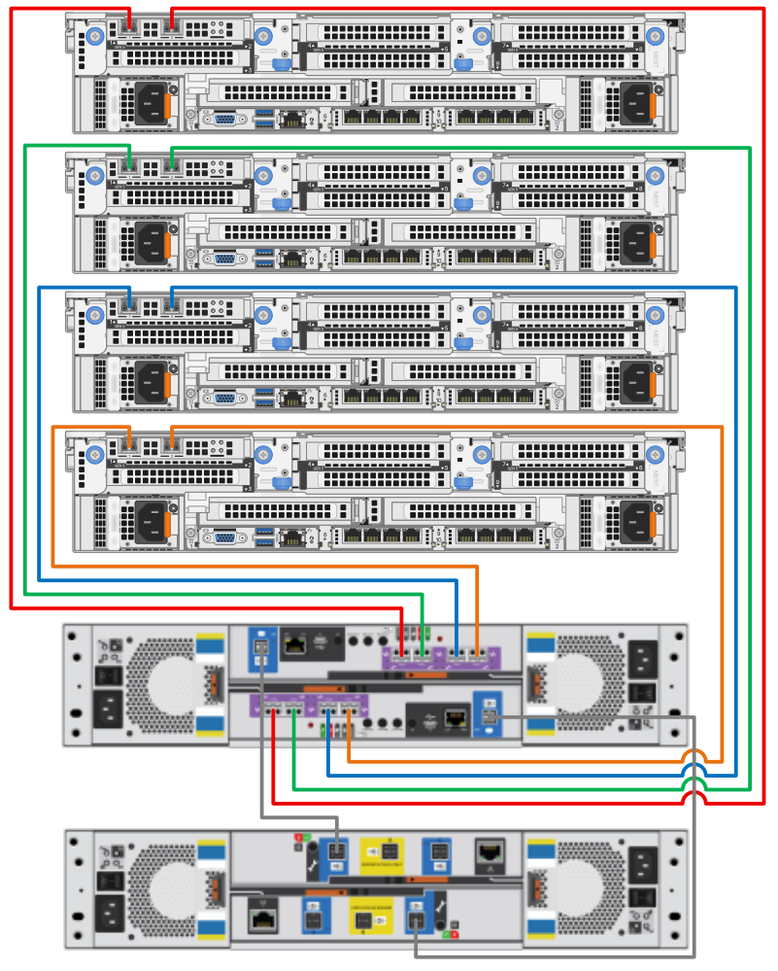
1. | server DELL PowerEdge R770 – 2 x Intel Xeon 8-cores, 512 GB RAM, 2x960GB SSD, iDRAC Enterprise, Dual Power 1100W, 5 Years ProSupport | ks | 4 |  |  | Indikatívna schéma zapojenia 4ks serverov a 2x storage bez redudandných SW a UPS
 | 1ks servera obsahuje nasledovné položky: | jednotkové množstvo
a | PowerEdge R770 Server | á1 | 4x1
b | 2.5" Chassis with up to 8 SAS4/SATA Drives, PERC12 (H365i) | á1 | 4x1
c | Intel® Xeon® 6 Performance 6507P 3.5G, 8C/16T, 24GT/s, 48M Cache, Turbo, (150W) DDR5-6400 | á1 | 4x1
d | Intel® Xeon® 6 Performance 6507P 3.5G, 8C/16T, 24GT/s, 48M Cache, Turbo, (150W) DDR5-6400 | á1 | 4x1
e | Heatsink for 2 CPU configuration (CPU less than 200W) | á1 | 4x1
f | Performance Optimized | á1 | 4x1
g | 6400MT/s RDIMMs | á1 | 4x1
h | 32GB RDIMM, 6400MT/s, Dual Rank | á16 | 4x16
i | C3, RAID 1 for 2 HDDs or SSDs (Matching Type/Speed/Capacity) | á1 | 4x1
j | PERC H365i Controller, Front, DCMHS | á1 | 4x1
k | 960GB SSD SATA Read Intensive 6Gbps 512e 2.5in Hot-plug AG Drive, 1 DWPD | á2 | 4x2
l | Power Saving BIOS Setting | á1 | 4x1
m | UEFI BIOS Boot Mode with GPT Partition | á1 | 4x1
n | PowerEdge 2U High Performance Gold Fan | á1 | 4x1
o | iDRAC10, Core 17G | á1 | 4x1
p | Dell Connectivity Client - Enabled 17G | á1 | 4x1
r | Dual,Fully Redundant(1+1) Hot-Plug MHS PowerSupply,1100W MM(100-240Vac)Titanium | á1 | 4x1
s | Rack Power Cord 2M (C13/C14 10A) | á2 | 4x2
t | Riser Config 6-1, Rear Half Length, 4x16 FH Slots (Gen5), 1x8/1x16 OCP (Gen5), 2nd OCP x16 (Gen5) | á1 | 4x1
u | PowerEdge R770 Motherboard for RTS1.2, ROW | á1 | 4x1
v | Broadcom 5719 Quad Port 1GbE Base-T Adapter, OCP 3.0 NIC +Sec | á1 | 4x1
w | Intel Ethernet E610-XAT4 Quad Port 10GbE BASE-T Adapter, OCP 3.0 NIC | á1 | 4x1
x | 2 OCP - No Cable | á1 | 4x1
y | Agnostic Dual Port 32GB Fibre Channel HBA, PCIe Full Height + Sec | á1 | 4x1
z | iDRAC Legacy Password for OCP cards | á1 | 4x1
aa | PowerEdge 2U Standard Bezel | á1 | 4x1
bb | No DPUs Cable Required, No DPU | á1 | 4x1
cc | No Cables Required, No GPU Blanks | á1 | 4x1
dd | No BOSS card, Rear Blank | á1 | 4x1
ee | No Operating System | á1 | 4x1
ff | Dell Secure Onboarding Client 17G - Disabled | á1 | 4x1
gg | ReadyRails Sliding Rails with Cable Management Arm | á1 | 4x1
hh | PowerEdge R770 Shipping EMEA2 (English/Slovenian/Slovakian/Polish/Czech/Hungar/Greek/Arab) | á1 | 4x1
ii | PowerEdge 2U Shipping Material | á1 | 4x1
jj | PowerEdge CCC, CE Label Marking | á1 | 4x1
kk | Basic Next Business Day 36 Months, 36 Month(s) | á1 | 4x1
ll | ProSupport and Next Business Day Onsite Service, 60 Month(s) | á1 | 4x1
2. | storage DELL ME5224 – 32 Gb FC 8 Port Dual Controller, 12 x 1.92 TB SSD, 12 x 2.4 TB HDD, 5 year ProSupport and 4Hr Mission Critical | ks | 1 |  |  | Konfigurácia úložiska:
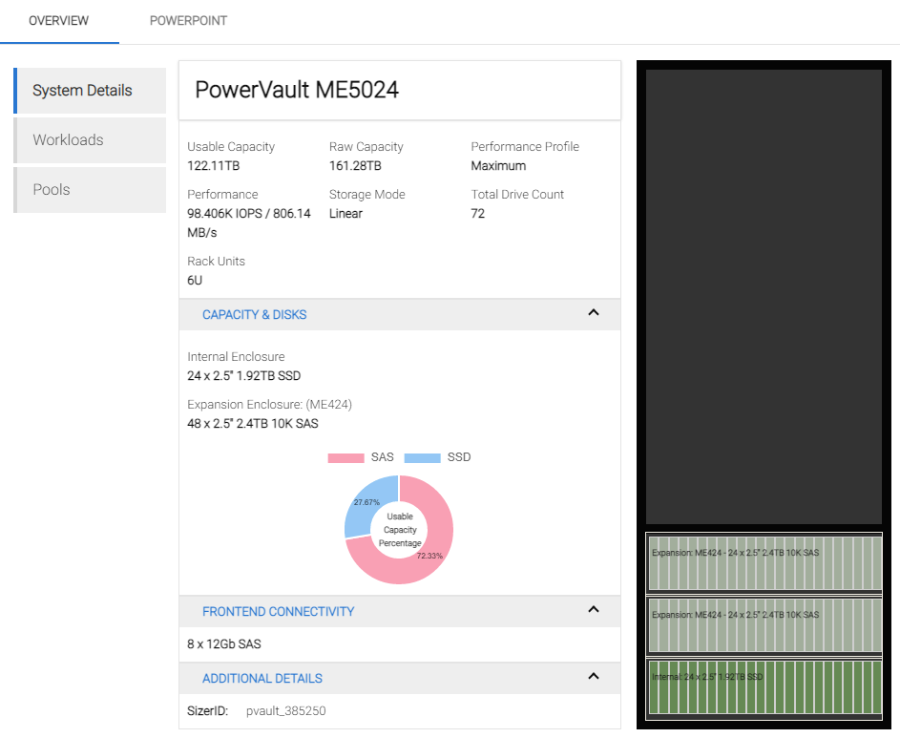
 | storage servera obsahuje nasledovné položky: | jednotkové množstvo
a | PowerVault ME5224 | á1 | 4x1
b | 32Gb FC Type-B 8 Port Dual Controller, ME52xx 2U | á1 | 4x1
c | 2x SFP+, FC32, 32GB | á4 | 4x4
d | 2.4TB Hard Drive 12Gbps SAS ISE 10K 512e 2.5in Hot-Plug | á12 | 4x12
e | 1.92TB SSD up to 24Gbps SAS ISE RI 512e 2.5in Hot-Plug 1WPD, AG Drive | á12 | 4x12
f | Rack Rails 2U | á1 | 4x1
g | ME Series 2U Bezel | á1 | 4x1
h | Power Supply, 580W, Redundant, WW | á1 | 4x1
i | PowerVault MExxxx Shipping, EMEA2 | á1 | 4x1
j | PowerVault ME 2U-24, CE Label Marking | á1 | 4x1
k | C13 to C14, PDU Style, 10 AMP, 6.5 Feet (2m), Power Cord, Qty 2 | á1 | 4x1
l | No Field Deployment Customer Install Required | á1 | 4x1
m | Parts Only Warranty 36 Months, 36 Month(s) | á1 | 4x1
n | ProSupport with 4-Hour Onsite Service, 60 Month(s) | á1 | 4x1
3 | extension policy DELL M524 – 24 x 2.4 TB HDD, 5 year ProSupport per policy | ks | 1
 | extension policy obsahuje nasledovné položky: | jednotkové množstvo
a | PowerVault ME524 Storage Expansion Enclosure | á1 | 4x1
b | 2.4TB Hard Drive 12Gbps SAS ISE 10K 512e 2.5in Hot-Plug | á24 | 4x24
c | 12Gb HD Mini-SAS to HD Mini-SAS 2M Cable | á1 | 4x1
c | Rack Rails 2U | á1 | 4x1
d | ME Series 2U Bezel | á1 | 4x1
e | Power Supply, 580W, Redundant, WW | á1 | 4x1
f | PowerVault MExxxx Shipping, EMEA2 | á1 | 4x1
g | PowerVault ME 2U-24, CE Label Marking | á1 | 4x1
h | C13 to C14, PDU Style, 10 AMP, 6.5 Feet (2m), Power Cord, Qty 2 | á1 | 4x1
i | No Field Deployment Customer Install Required | á1 | 4x1
j | Parts Only Warranty 36 Months, 36 Month(s) | á1 | 4x1
k | ProSupport with 4-Hour Onsite Service, 60 Month(s) | á1 | 4x1
4 | Stojanový rack 42U (š) 800x (h) 1200 predné a zadné dvere perf. dvojkrídlové, čierny pre umiestnenie serverovej a storage infraštruktúry do racku | ks | 1 |  |  | Graf prevádzky z batériového úložiska pre škílovateľnosť v požadovanej konfigurácii (B krivka)
5 | APC Smart-UPS SRT 6000VA RM 230V + APC Smart-UPS SRT 192V 5 a 6kVA RM Battery Pack + 5 ročná záruka pre zabezpečenie plynulého chodu serverovej a storage infraštruktúry | ks | 1
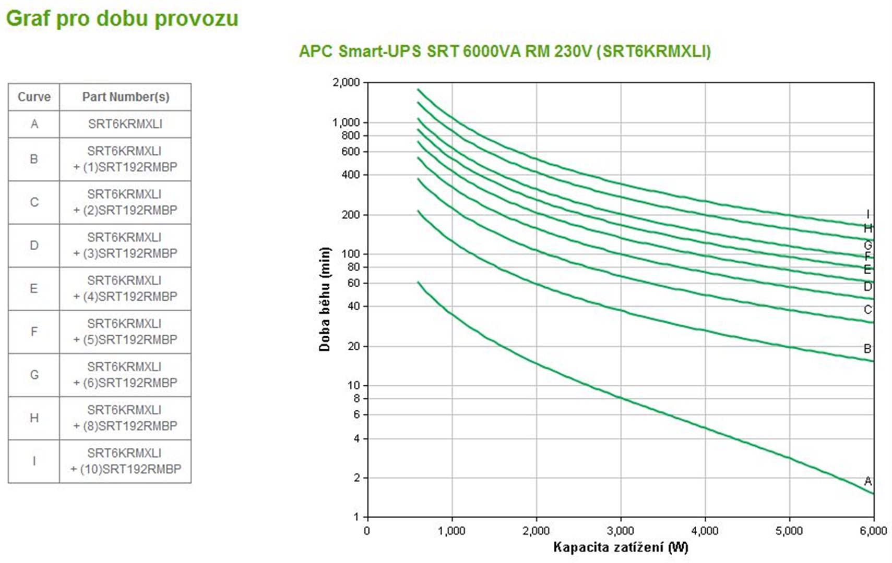
6 | Ubiquiti USW-Pro-Aggregation - UniFi Hi-Capacity Aggregation, 16Ks SFP+ 10G, 24 ks optický patch (alebo optické/metalické patch-kordy podľa servera) | ks | 2
7 | Licencie: 4 x Windows Server 2022 Datacenter Edition – pre licencovanie virtuálnych serverov v neobmedzenom počte serverov | ks | 4
8 | Licencie: 100 x Windows Server 2022 User CAL – pre licencovanie užívateľských prístupov k Windows serverom | ks | 100
9 | Licencie: 4 x VEEAM Data Platform – pre zálohovanie celej virtuálnej infraštruktúry na NAS aj pásky aj do vzdialenej lokality | ks | 4
10 | Dodanie na adresu objendávateľa, práca, školenie a dokumentácia. | ks | 1
a | dodanie na adresu objednávateľa |  |  | požaduje sa
b | Zapojenie HW do racku, update firmware, pripojenie do LAN |  |  | požaduje sa
c | Inštalácia a konfigurácia virtualizačného riešenia MS Hyper-V |  |  | požaduje sa
d | Pripojenie konfigurácia FC storage , vytvorenie DG, LUN-ov |  |  | požaduje sa
e | Konfigurácia siete, vytvorenie VLAN pre servre |  |  | požaduje sa
f | realizácia a monitoring záložného napájania serverov UPS |  |  | požaduje sa
g | Nasadenie a konfigurácia Backup SW , vytvorenie backup plánu |  |  | požaduje sa
h | Krízový manažment (DRP – disaster recovery plan) |  |  | požaduje sa
i | Dokumentácia, zaškolenie |  |  | požaduje sa

 | Cena za súbor položiek v EUR bez DPH:
 | DPH:
 | Cena za súbor položiek v EUR s DPH:

 | Celková cena za predmet zákazky v EUR bez DPH (Návrh uchádzača na plnenie kritéria/Cenová ponuka)
 | DPH:
 | Celková cena za predmet zákazky v EUR s DPH (Návrh uchádzača na plnenie kritéria/Cenová ponuka)

 | Cena stanovená za predmet zákazky obsahuje všetky náklady súvisiace s predmetom obstarávania v súlade s opisom predmetu zákazky (technickou špecifikáciou). Verejnému obstarávateľovi nevzniknú žiadne iné dodatočné náklady.

 | Uchádzač vyhlasuje a predložením svojej ponuky potvrdzuje, že ním ponúkaný tovar spĺňajú požiadavky na predmet zákazky uvedené v príloha č. 2c SP - Technická špecifikácia a cenová kalkulácia/Návrh na plnenie kritéria

 | V prípade, ak uchádzač je zdaniteľnou osobou pre DPH, uvedie v časti „Celková cena za predmet zákazky v EUR s DPH“ sumu z časti „Celková cena za predmet zákazky v EUR bez DPH“ navýšenú o aktuálne platnú sadzbu DPH.
 | V prípade, ak uchádzač nie je zdaniteľnou osobou pre DPH, uvedie v časti „Celková cena za predmet zákazky v EUR s DPH“ rovnakú sumu ako uviedol v časti „Celková cena za predmet zákazky v EUR bez DPH“.
 | V prípade, ak je uchádzač zahraničnou osobou, uvedie v časti „Celková cena za predmet zákazky v EUR s DPH“ sumu z časti „Celková cena za predmet zákazky v EUR bez DPH“ (bez DPH platnej v krajine sídla uchádzača) navýšenú o aktuálne platnú sadzbu DPH v SR (DPH odvádza v prípade úspešnosti jeho ponuky verejný obstarávateľ).

 | V: |  | Meno a priezvisko, funkcia oprávnenej osoby a podpis štatutárneho zástupcu alebo osoby oprávnennej konať za uchádzača
 | Dátum:

 | Poznámka: - dátum musí byť aktuálny vo vzťahu ku dňu uplynutia lehoty na predkladanie ponúk; - návrh uchádzača na plnenie kritérií/cenová ponuka musí byť v zmysle SP vložený/á do systému JOSEPHINE vo formáte .pdf a .xlx/.xlxs“; - uchádzač zaokrúhli svoje návrhy v zmysle matematických pravidiel na 2 desatinné miesta.

